Présentation
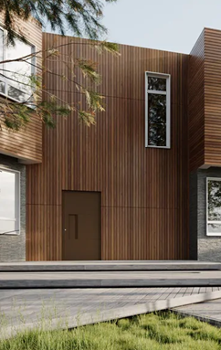
ETUDE D'OUVRAGE

 | Fenêtre à la française 1 vantail avec imposte fixe

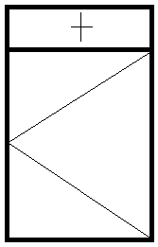

 | Matériau : | Aluminium

 | Gammiste : | TECHNAL

 | Gamme : | SOLEAL FY 55

 | Type de fenêtre : à frappe
 | Type d'ouvrant : Ouvrant apparent

 | Fonction de la fenêtre :
 | Fenêtre permettant l'apport lumineux naturel, l'apport solaire (chauffage gratuit), la communication visuelle et l'aération.

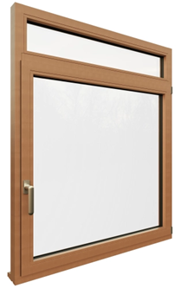
SOMMAIRE :
Présentation | Page : | 01
Ensemble et sous-ensemble | Page : | 02
Eclaté de l'ouvrage | Page : | 02
Fiche de fabrication | Page : | 03-04
Calage des vitrages | Page : | 04
Fiche de composants | Page : | 05 - 06
Les coupes horizontales et verticales | Page : | 07 - 08
Ordonnancement de phase imagée | Page : | 09 - 10
Gamme de fabrication | Page :
Gamme de pose | Page :
Contrat de phase : T2 | Page :
Contrat de phase : Epauleuse | Page :
Contrat de phase : Fraiseuse à copier | Page :
Optimisation - Mise en barre | Page : |  | Symbolisations d'ouverture

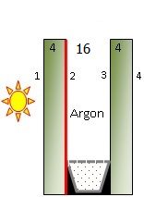
VITRAGE
Le vitrage utilisé dans l'ouvrant et l'imposte sera un
DOUBLE VITRAGE 4/16/4 FE d'une épaisseur de 24mm.
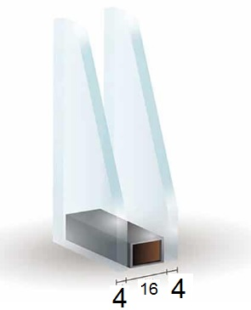
 | La couche d'oxyde métallique se situe en face 2 (côté argon) Ug = 1,2w/m² °C Ra, tr = 28dB(A) Tl = 76% g = 0,74

24 mm

 |  |  |  | Page 01

Ensembles
ENSEMBLE : Fenêtre à la française avec imposte fixe
La menuiserie complète représente l'ensemble à fabriquer.
Elle sera composée de sous-ensemble :

Vue intérieure |  |  | Vue extérieure
 |  |  | Le cadre ouvrant est de l'extérieur

SOUS-ENSEMBLES
Sous ensemble 01 : Cadre dormant avec traverse intèrmédiaire
Sous ensemble 02 : Cadre ouvrant vitré
Sous ensemble 03 : Vitrage parclosé de l'imposte

h

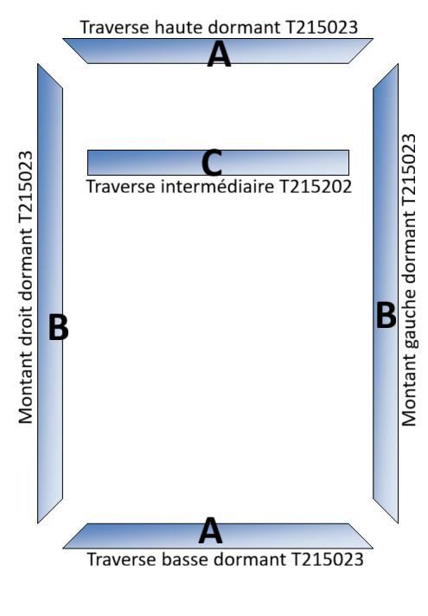
i
i
ÈCLATÈS
h
 |  | SOUS-ENSEMBLE 03
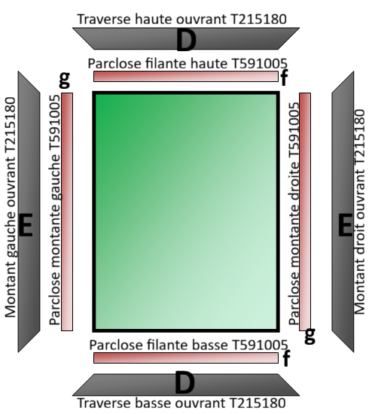

SOUS-ENSEMBLE 01 | SOUS-ENSEMBLE 02 |  |  | Page : 02

Fiche de fabrication
B
Lycée de Gelos |  |  | Menuierie Aluminium Verre |  |  |  |  |  | Lycée de Gelos |  |  | Menuierie Aluminium Verre |  |  |  | Lycée de Gelos |  |  | Menuierie Aluminium Verre

A
Fiche de Fabrication |  |  |  |  |  |  |  |  | Fiche de Composants |  |  |  |  |  |  | COUPES DE PRINCIPE
A

B
N° Affaire : | GELOS - | OF 1v à droite + imposte |  |  |  |  |  |  | N° Affaire : | GELOS - | OF 1v à droite + imposte |  |  |  |  | N° Affaire : | GELOS - | OF 1v à droite + imposte
Client : | Nom : ……………………………………………… |  |  |  |  | Classe : ………………………………….. |  |  | Client : | Nom : ……………………………………………… |  |  |  | Classe : ………………………………….. |  | Client : | Nom : ……………………………………………… |  |  | Classe : …………………………………..
 |  |  |  |  |  |  |  |  |  |  |  |  |  |  |  | Coupe A-A
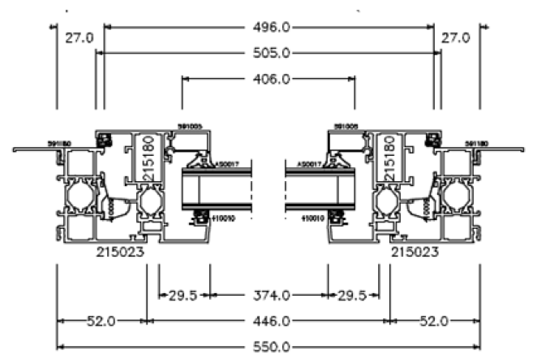
Repère : | N° ligne | Code |  | Désignation |  |  |  |  | Repère : | N° ligne | Code |  | Désignation
/ | / | / |  | OF 1v à droite + imposte |  |  |  |  | / | / | / |  | OF 1v à droite + imposte

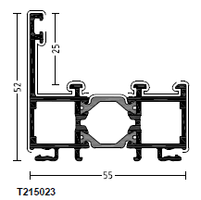
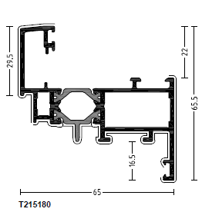
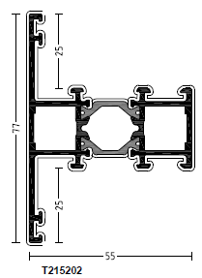
 |  |  |  | Vue intérieure |  |  |  |  | PROFILES
 |  | 900 |  | Largeur L : | 550 | mm | Cotes fabrication DORMANT
 |  |  |  | Hauteur H : | 900 | mm

H =
 |  |  |  |  | Hauteur de poignée : | 360 | mm bas d'ouvrant

 |  |  |  |  | Imposte : | 140 | mm
L =
 | 550

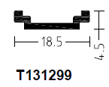
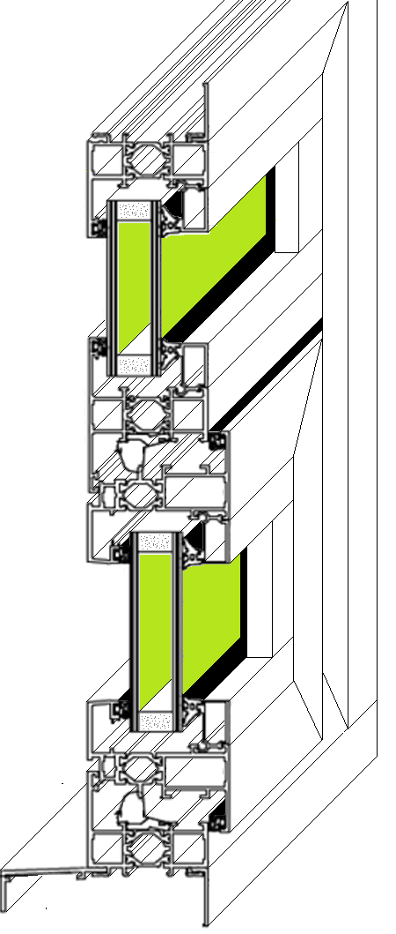
PROFILÈS
Code | Désignation |  |  | Repère | Qté | Lg(mm) | Angles | CMT2
215023 | Dormant traverses |  |  | A | 2 | 550 | 45°/45° | 446
215023 | Dormant montants |  |  | B | 2 | 900 | 45°/45° | 796
215180 | Ouvrant traverses |  |  | D | 2 | 505 | 45°/45° | 374
215180 | Ouvrant montants |  |  | E | 2 | 729.5 | 45°/45° | 598.5
215202 | Traverse intérmediaire |  |  | C | 1 | 496 | 90°/90° | 496
591005 | Parclose filante imposte |  |  | h | 2 | 496 | 90°/90° | 496 | ACCESSOIRES |  |  |  |  |  |  | Position profil tronçonneuse
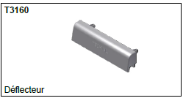
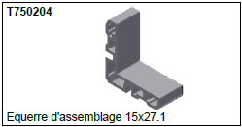
591005 | Parclose montante imposte |  |  | i | 2 | 55.5 | 90°/90° | 55.5 |  |  |  |  |  |  |  | DORMANT
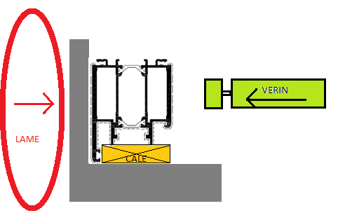
591005 | Parclose filante OF |  |  | f | 2 | 418 | 90°/90° | 418
591005 | Parclose montante OF |  |  | g | 2 | 598.5 | 90°/90° | 598.5
591180 | Couvre joint traverses 25mm |  |  | / | 2 | 608 | 45°/45° | 558
591180 | Couvre joint montants 25mm |  |  | / | 2 | 958 | 45°/45° | 908
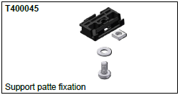
591156 | Bavette 40mm |  |  | / | 1 | 550 | 90°/90° | /
131299 | Tige de crémone T1 |  |  | / | 1 | 183.5 | 90°/90° | /
131299 | Tige de crémone T2 |  |  | / | 1 | 194 | 90°/90° | /

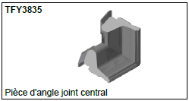
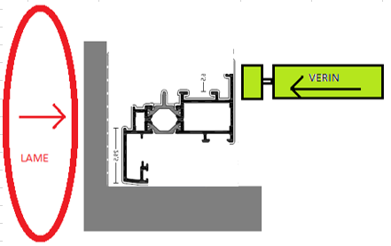
ACCESSOIRES |  |  |  |  |  |  |  |  |  |  |  |  |  |  |  | OUVRANT
Code | Désignation |  |  | Couleur | Qté
3160 | Déflecteurs |  |  |  | 4 | A placer sur les drainnages
400045 | Support patte fixation |  |  |  | 8 | A placer selon DTU 36-5
FY3835 | Pièce angle moulé |  |  |  | 4 | Dans chaque angle du dormant
700012 | Patte fixation doublage 60/80mm |  |  |  | 6 | A placer selon DTU 36-5
740012 | Support de cale |  |  |  | 8 | A placer selon DTU 39
750201 | Equerre dormant |  |  |  | 8 | A goupiller
750204 | Equerre assemblage ouvrant |  |  |  | 4 | A goupiller
750220 | Equerre ouverte ouvrant |  |  |  | 4 | A goupiller
760003 | Embout pour meneau traverse |  |  |  | 4 | A goupiller
940025 | Paumelle 2 lames |  |  |  | 2 | Respecter les positions (livret) |  | Page 03 |  |  |  |  |  |  | Page 05 |  |  |  |  |  | Page 07
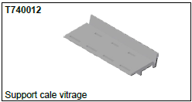
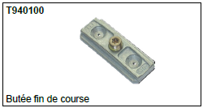
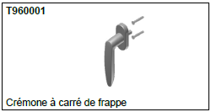
ACCESSOIRES (suite) |  |  |  |  |  |  |  |  |  |  |  |  |  |  |  | Coupe verticale B-B
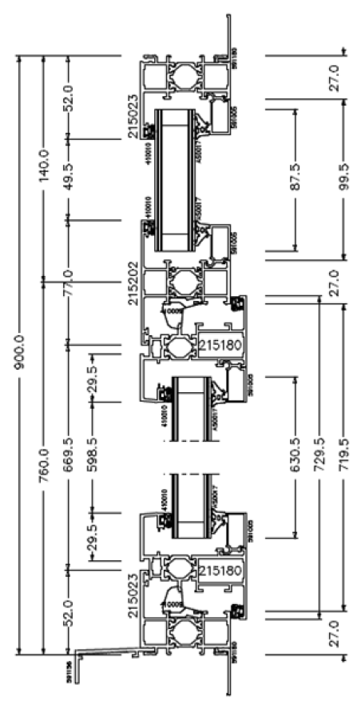
940027 | Support ouvrant |  |  |  | 1
940031 | Kit gâche et rouleau |  |  |  | 2
940046 | Boitier crémone |  |  |  | 1
940100 | Butée fin de course |  |  |  | 1
960001 | Crémone à carré de frappe |  |  |  | 1
AY0002 | Goupille à visser |  |  |  | 28 | Emprunte TORX 25
AZ0344 | Patte fixation 100/47 |  |  |  | 2 |  |  |  | ACCESSOIRES (suite)
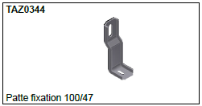
FY4000 | Bouchon montant/traverse |  |  |  | 2 | A placer sur la traverse intérmediaire

JOINTS
Code | Désignation |  |  | Couleur | Qté | Lg(mm)
410009 | Joint central |  |  | B | 1 | 2469 | Longueurs de joints donnée en une seule longueur
410010 | Joint multifonction |  |  | B | 1 | 6900
AS0017 | Joint vitrage 7mm |  |  | B | 1 | 3779

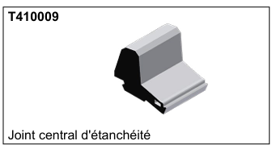
 |  |  |  |  |  |  |  |  | JOINTS
REMPLISSAGE
Code | Désignation |  |  | Couleur | Qté | Lv(mm) | Hv(mm) | Aire (m²)
Imp | Double vitrage 4/16/4Fe |  |  | clair | 1 | 484 | 87.5 | 0.04
OF | Double vitrage 4/16/4Fe |  |  | clair | 2 | 406 | 630.5 | 0.26

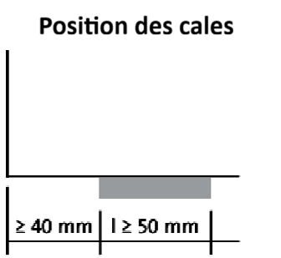
CALAGE DES VITRAGES |  |  |  |  |  |  |  |  |  |  |  |  |  |  |  |  |  |  |  |  | Intérieur
 |  |  |  |  |  |  |  |  | Ciseau à joint

 |  |  |  |  |  |  |  |  | POSE
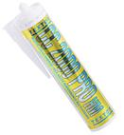
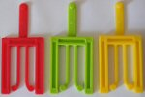
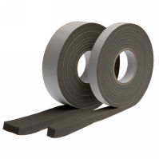

 |  |  |  |  |  |  |  |  | Elastomère 1er catégorie |  | Cales fourchettes |  | COMPRIBAND |  | Cheville crampon Æ8
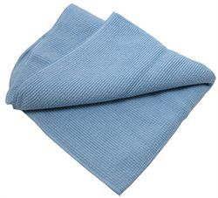

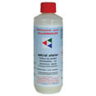
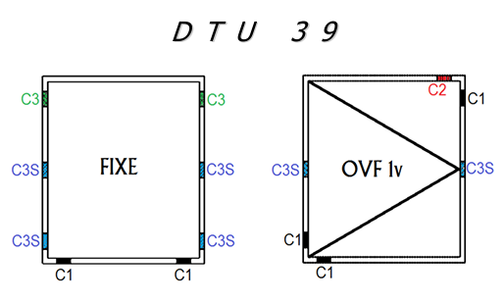
 |  |  |  |  |  |  |  |  | VIS inox 6x50
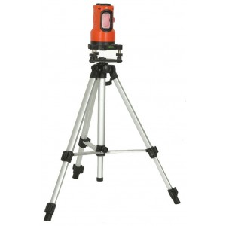
 |  |  |  |  |  |  |  |  |  |  |  |  | Sac poubelle
 |  |  |  |  |  |  |  |  |  |  |  |  |  | Visseuse | Chiffon microfibre
 |  |  |  |  |  |  |  |  |  |  |  | Embout TORX
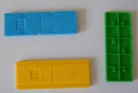
 |  |  |  |  |  |  |  |  |  |  | Nettoyant ALU

 |  |  |  |  |  |  |  |  | Niveau LASER |  |  |  |  |  | Niveau à bulle

 |  |  |  |  |  |  |  |  |  |  | Fil à plomb

 | Cales de vitrage |  |  |  |  |  |  |  |  |  |  | Papier |  | Serre-joint | Perforateur
 |  |  |  |  |  |  |  | Page 04 | Enrouleur |  |  |  |  |  | Page 06 |  |  |  |  |  | Page 08

Gamme FAB
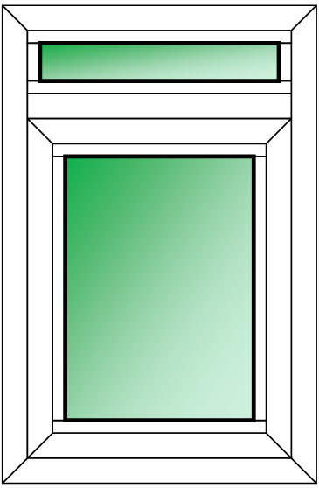
B A C P r o 3 a n s M e n u i s e r i e A l u m i n i u m V e r r e

G A M M E D E F A B R I C A T I O N

Nom : | LE BLANC |  | Gammiste : | TECHNAL |  | Affaire : | CCF Lycée |  | Couleur : | RAL 9001
Prénom : | Juste |  | Gamme : | FYA SOLEAL |  | Client : | LMH Gelos |  | Vitrage : | 44-2 clair
Classe : | 2nd |  | L : | 550 |  | Qté : | 12 |  | Ensemble composé d'un OFA avec imposte fixe
Date : | 2011-02-27 |  | H : | 900 |  | Matériau : | ALUMINIUM

PHASE | Sous-PHASE | OPERATIONS |  |  |  |  |  | MACHINE |  | Contrôle | Durée | Situation

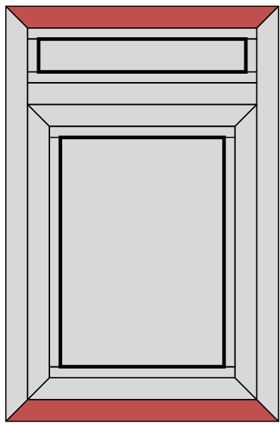
-104
10 | 100 | 101 - Traverses ref : 215023 |  |  |  |  |  |  |  | Mètre | ¾
Tronçonnage | Dormant |  | 550 |  |  |  |  |  |  |  | 0:12:00
 |  |  | 45 | 45 | 52
 |  | CM = | 446

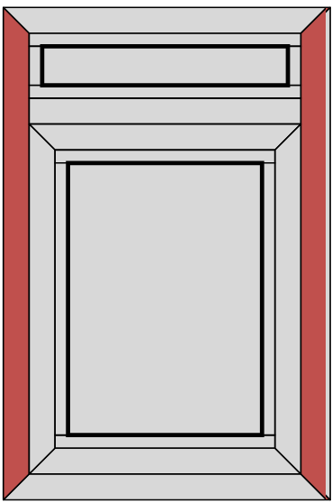
10 | 100 | 102 - Montants ref : 215023 |  |  |  |  |  | 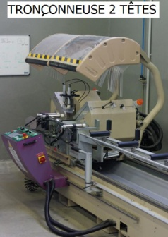 |  | Mètre | ¾
Tronçonnage | Dormant |  | 900 |  |  |  |  |  |  |  | 0:12:00
 |  |  | 45 | 45 | 52
 |  | CM = | 796

10 | 100 | 103 - Traverse INT. ref : 215202 |  |  |  |  |  |  |  | Mètre | ¾
Tronçonnage | Dormant |  | 496 |  |  |  |  |  |  |  | 0:12:00
 |  |  | 90 | 90
 |  | CM = | 496

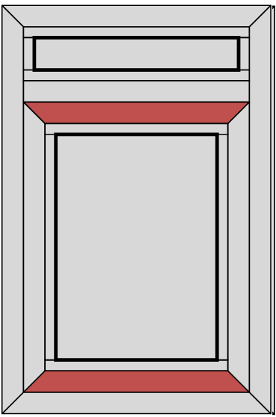
-131
10 | 110 | 111 - Traverses ref : 215180 |  |  |  |  |  |  |  | Mètre | ¾
Tronçonnage | Ouvrant |  | 506 |  |  |  |  |  |  |  | 0:12:00
 |  |  | 45 | 45 | 65.5
 |  | CM = | 375

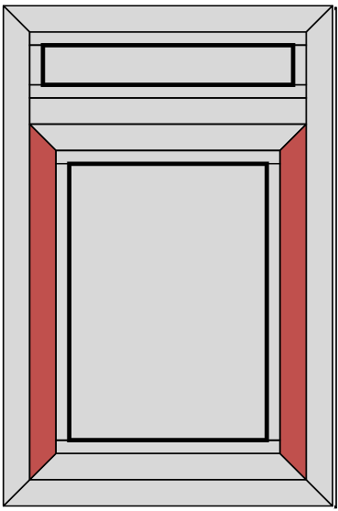
10 | 110 | 112 - Montants ref : 215180 |  |  |  |  |  |  |  | Mètre | ¾
Tronçonnage | Ouvrant |  | 856 |  |  |  |  |  |  |  | 0:12:00
 |  |  | 45 | 45 | 65.5
 |  | CM = | 725

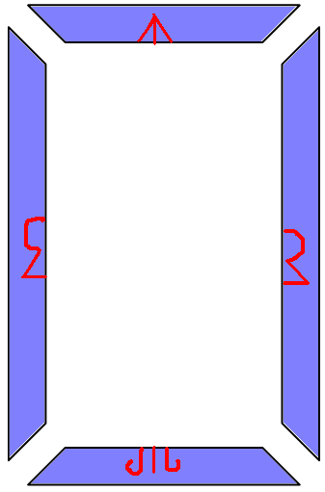
*Signes d'établissement
*Angles de coupes
*Longueur du profil
*Ref du profil
Arrêter le scotch 2mm avant l'angle de coupe
200 | 210 | 211 - Les 4 profils |  |  |  |  |  | Scotch spécial Marqueur permanent |  | / | ¾
Protection Etablissement | Dormant + Ouvrant | Ecrire : |  |  |  |  |  |  |  |  | 0:12:00

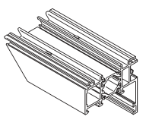
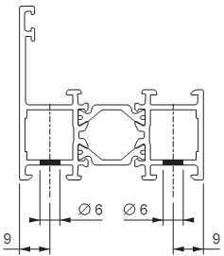
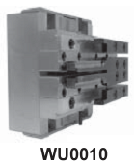
300 | 310 | 311 - Les 8 angles |  |  |  | Cassette WU0010 |  |  |  | Réglet | ¾
Poinçonnage | Equerres dormant |  |  |  |  |  |  |  |  |  | 0:12:00

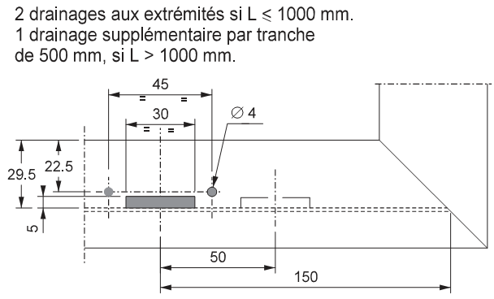
300 | 320 | 321 - Traverse basse |  |  |  | Cassette WU0019 |  |  |  | Réglet | ¾
Poinçonnage | Drainage dormant |  |  |  |  |  |  |  |  |  | 0:12:00

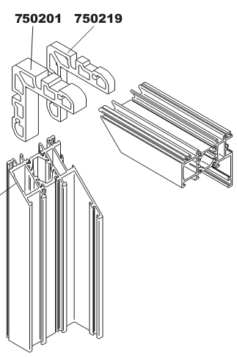
400 | 410 | 411 - Equerres à goupiller |  |  |  |  |  | Suif Perceuse Embout torx 25 |  | Mètre | ¾
Assemblage | Dormant | Etancher les liaisons |  | Encoller les équerres |  |  |  |  |  |  | 0:12:00

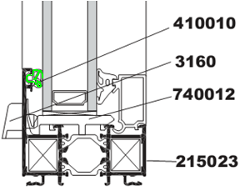
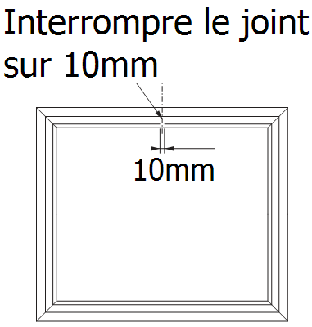
Linéaire :
400 | 420 | 421 - Joint de vitrage extérieur |  |  |  |  | 2900 | Ciseau à joint |  | Mètre | ¾
Assemblage | Joints |  |  |  |  |  |  |  |  |  | 0:12:00

Lycée des métiers de l'habitat de Gelos |  |  |  |  | Gamme de fabrication |  |  |  |  |  | Page 1
PHASE | Sous-PHASE | OPERATIONS |  |  |  |  |  | MACHINE |  | Contrôle | Durée | Situation

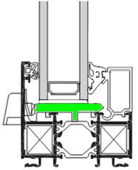
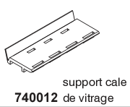
400 | 430 | 431 - Supports de cale 740012 |  |  |  |  |  | / |  | Réglet | ¾
Assemblage | Supports de cale |  |  |  |  |  |  |  |  |  | 0:12:00

400 | 440 | 441 - Calage du vitrage |  |  |  |  |  | Main de bois |  | Réglet | ¾
Assemblage | Vitrage |  |  |  |  |  |  |  |  |  | 0:12:00

100 | 120 | 121 - Parcloses filantes |  |  |  | L = | 550 |  |  | Mètre | ¾
Tronçonnage | Parcloses |  |  |  |  |  |  |  |  |  | 0:12:00

 |  |  | 496

100 | 120 | 122 - Parcloses montantes |  |  |  | H = | 900 |  |  | Mètre | ¾
Tronçonnage | Parcloses |  |  |  |  |  |  |  |  |  | 0:12:00

 |  |  | 802

joint tournant dans les angles
Linéaire :
400 | 420 | 422 - Joint à bourrer intérieur |  |  |  |  | 2900 | Ciseau à joint |  | Mètre | ¾
Assemblage | Joint |  |  |  |  |  |  |  |  |  | 0:06:00

400 | 450 | 451 - Déflecteurs |  |  |  |  |  | / |  | / | ¾
Assemblage | Déflecteurs |  |  |  |  |  |  |  |  |  | 0:01:00

Utiliser un produite spécial ALU et un chiffon microfibre.
Pour le verre, seul le chiffon microfibre suffit.
Faire briller en passant un chiffon sec ensuite ou du papier journal.
500 | 510 | 511 - Aluminium + Verre |  |  |  |  |  | Nettoyant ALU |  | / | ¾
Nettoyage | Châssis |  |  |  |  |  |  |  |  |  | 0:01:00

Placer des coin bleu en mousse dans les 4 coins et emballer le tout avec du papier bulle.
600 | 610 | 611 - Protection pour transport |  |  |  |  |  | Papier bulle |  | / | ¾
Emballage | Châssis |  |  |  |  |  |  |  |  |  | 0:01:00

Lycée des métiers de l'habitat de Gelos |  |  |  |  | Gamme de fabrication |  |  |  |  |  | Page 2

Notice de FAB
NOTICE DE FABRICATION

PHASE 10 : |  | TRONÇONNAGE

COTES DE DEBIT DORMANT :
REF | DESIGNATION |  | QTE | LONG mm | Angle G | Angle D | CM T2
215023 | Traverses Dormant |  | 2 | 550 | 45° | 45° | 550 - 52 - 52 = 446
215024 | Montants Dormant |  | 2 | 900 | 45° | 45° | 900 - 52 - 52 = 796

Bouge à 446,0mm
Bouge à 796,0mm

Traverses
Montant

REF | DESIGNATION |  | QTE | LONG mm | Angle G | Angle D | CM T2
215202 | Traverses Intermédiaire |  | 1 | 496 | 90° | 90° | 496

Bouge à 496,0mm

Meneau

COTES DE DEBIT OUVRANT :
REF | DESIGNATION |  | QTE | LONG mm | Angle G | Angle D | CM T2
215023 | Traverses Dormant |  | 2 | 550 | 45° | 45° | 550 - 52 - 52 = 446
215024 | Montants Dormant |  | 2 | 900 | 45° | 45° | 900 - 52 - 52 = 796

